界面&功能
世界首领系统 |  |  |  |  | 功能规则

 | 功能入口 |  |  |  |  |  | 世界首领相关基础规则和清单
 |  |  |  |  |  | 1.设计目的是什么 |  | 5功能点清单
 | 1.主界面点击【世界首领】图标进入 |  |  |  |  | ▶ | 挑战世界首领获得珍贵奖励 | 模块 | 类型 | 内容 | 优先级
 | 2.图标位于界面上方图标清单中 |  |  |  |  | ▶ | 可多人挑战，地图可互相攻击，争夺归属者 | 技能 | UI和资源 | 功能入口 | 1
 |  |  |  |  |  | 2.基本规则 |  |  | UI和资源 | 玩法主面板 | 1
 |  |  |  |  |  | ▶ | 在多人副本内争夺首领掉落归属，根据伤害决定归属 |  | UI和资源 | 首领模型 | 1
 |  |  |  |  |  | ▶ | 如无法夺取归属，造成伤害且BOSS最终被击杀，即可获得击杀参与奖励，通过邮件发放 |  | UI和资源 | 首领头像 | 3
 |  |  |  |  |  | 3.解锁方式 |  |  | 功能逻辑 | 功能开放 | 1
 |  |  |  |  |  | ▶ | 等级开放 |  | 功能逻辑 | 副本开关逻辑 | 1
 |  |  |  |  |  | 4关联功能 |  |  | 功能逻辑 | 副本信息显示 | 1
 |  |  |  |  |  | ▶ | 主界面【入口】 |  | 功能逻辑 | 奖励逻辑 | 2
 |  |  |  |  |  |  |  |  | 功能数值 | 首领强度 | 3

 | 世界首领界面【当前为示例】
1
2
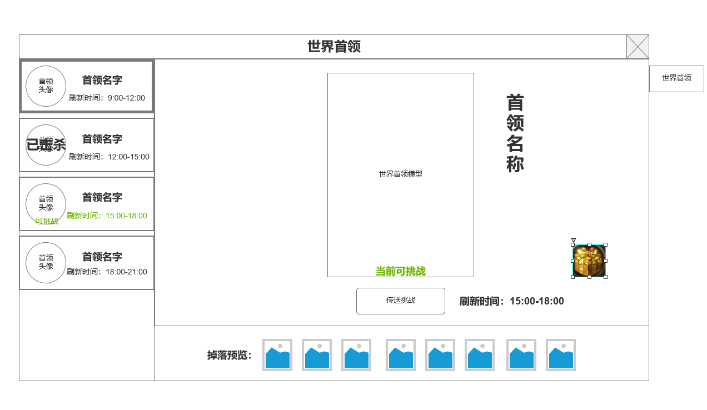
 |  | 1.待挑战世界首领页签 |  |  |  | 1.功能开放
 |  | ▶ | 世界首领头像：如首领在时间段内被击杀，则标记已击杀 |  |  | ▶ | 等级开放
 |  | ▶ | 世界首领名字 |  |  | 2.按时间段开放副本
 |  | ▶ | 世界首领刷新时间段：处于时间段内且BOSS未被击杀时，文字显示未亮绿色 |  |  | ▶ | 根据不同世界首领，会有重叠或不重叠的副本开放时间，开放期间首领刷新。单次刷新期间可击杀一次。之后需等待第二天相同时间区间副本重新开放
 |  | 2.世界首领模型显示区 |  |  |  | ▶ | 左侧列表显示BOSS相关信息和副本状态
 |  | ▶ | 模型 |  |  | 3.首领挑战副本规则
 |  | ▶ | 名称 |  |  | ▶ | 当处于副本开放时间段，可进入首领挑战副本挑战首领，BOSS被击杀也可进入副本，但无BOSS可挑战
 |  | ▶ | 挑战状态：当前可挑战；未刷新；已被击杀 |  |  | ▶ | 该副本为多人副本，且区域内允许互相攻击
 |  | ▶ | 挑战按钮：处于当前可挑战时，可点击进入多人副本， |  |  | ▶ | 首领在副本内被击杀，还存在在副本内的玩家不会被提出副本，需手动退出。方便拾取掉落
4
 |  | ▶ | 刷新时间段 |  |  | 4.首领挑战收益
 |  | 3.世界首领掉落预览 |  |  |  | ▶ | 根据对首领伤害决定归属，无论该玩家是否在副本内，期间退出副本可再次进入争夺归属。
 |  | ▶ | 显示配置的掉落预览 |  |  | ▶ | 可在副本内复活，需消耗一定的元宝。否则回城复活。
 |  | 4.参与击杀奖励 |  |  |  | ▶ | 归属一定时间内无人拾取会解除归属，此时所有人可拾取。
 |  | ▶ | 点击显示参与击杀奖励 |  |  | ▶ | 副本侧边栏会显示当前伤害最高的3名玩家和玩家自身的伤害情况和排名。但仅供玩家参考夺取归属所需
 |  |  |  |  |  | ▶ | 如无法夺取归属，造成伤害且BOSS最终被击杀，即可获得击杀参与奖励，通过邮件发放

3

 | 未标注界面

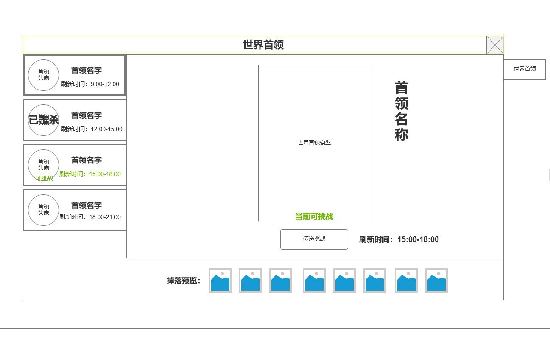

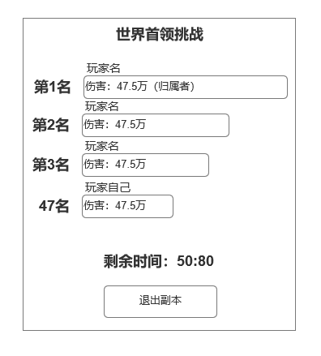
 | 世界首领副本侧边栏需求 |  | 1.伤害信息
 |  |  | ▶ | 显示造成伤害最高的前三角色的名字，伤害进度条（以第一名为最大长度为基准。归属者为第一名）
 |  |  | ▶ | 伤害数值
 |  |  | ▶ | 自身伤害排名和伤害数值
 |  |  | 2.副本结束剩余时间
 |  |  | 3.退出副本按钮

参考界面
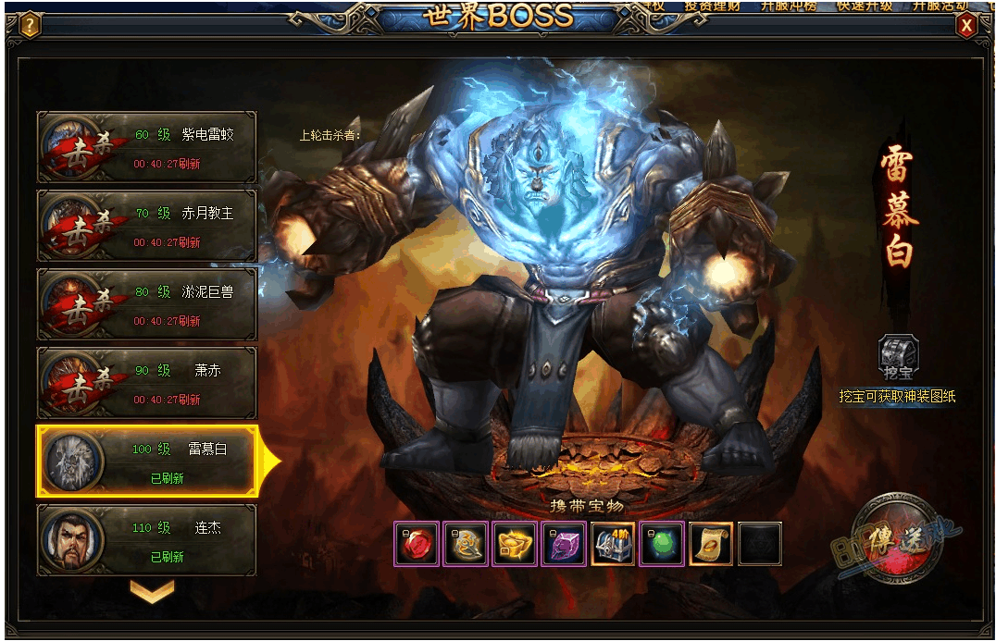
参考图

 | 参考游戏—

